Sheet1
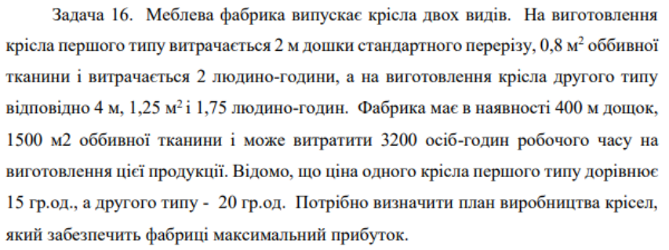

$$F=15x_{1}+20x_{2}→max$$
$$\left\{\begin{matrix}2x_{1}+4⋅x_{2}≤400 \\ 0.8x_{1}+1.25x_{2}≤1500 \\ 2x_{1}+1.75x_{2}≤3200\end{matrix}\right.$$
 | Крісло №1 | Крісло №2 | Витрати | Запас
Дошки | 2 | 4 | 400 | 400
Тканина | 0.8 | 1.25 | 160 | 1500
Люд.-год. | 2 | 1.75 | 400 | 3200
Ціна | 15 | 20
 | 𝑥1 | 𝑥2
Кількість | 200 | 0
Дохід | 3000

Максимальний прибуток забезпечить виробництво 200 одиниць крісел першого виду

